Sheet1
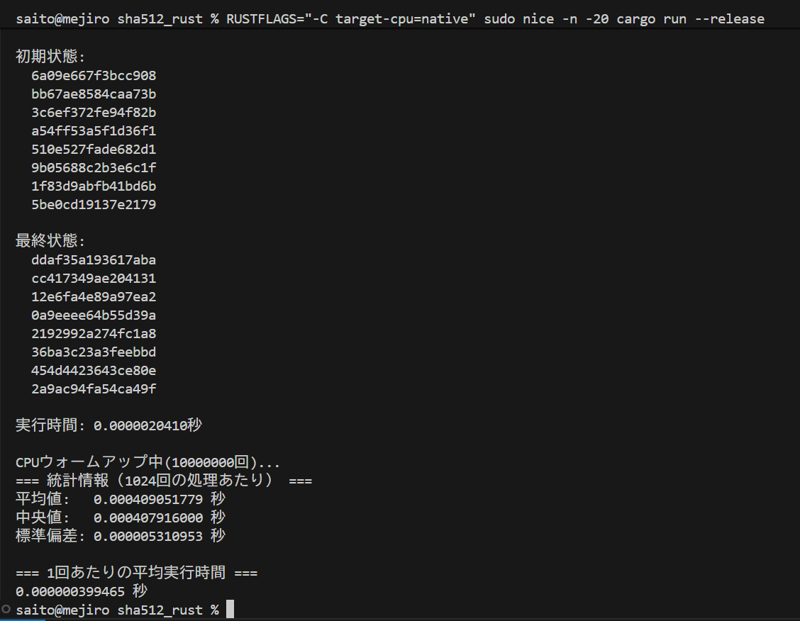
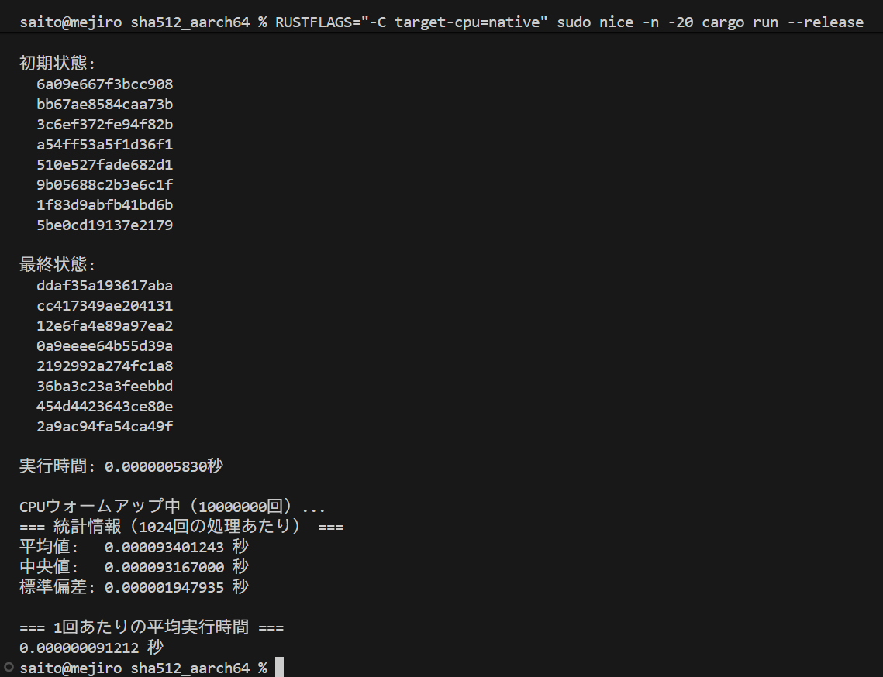

SHA-512(汎用実装） | SHA-512(AArch64実装）

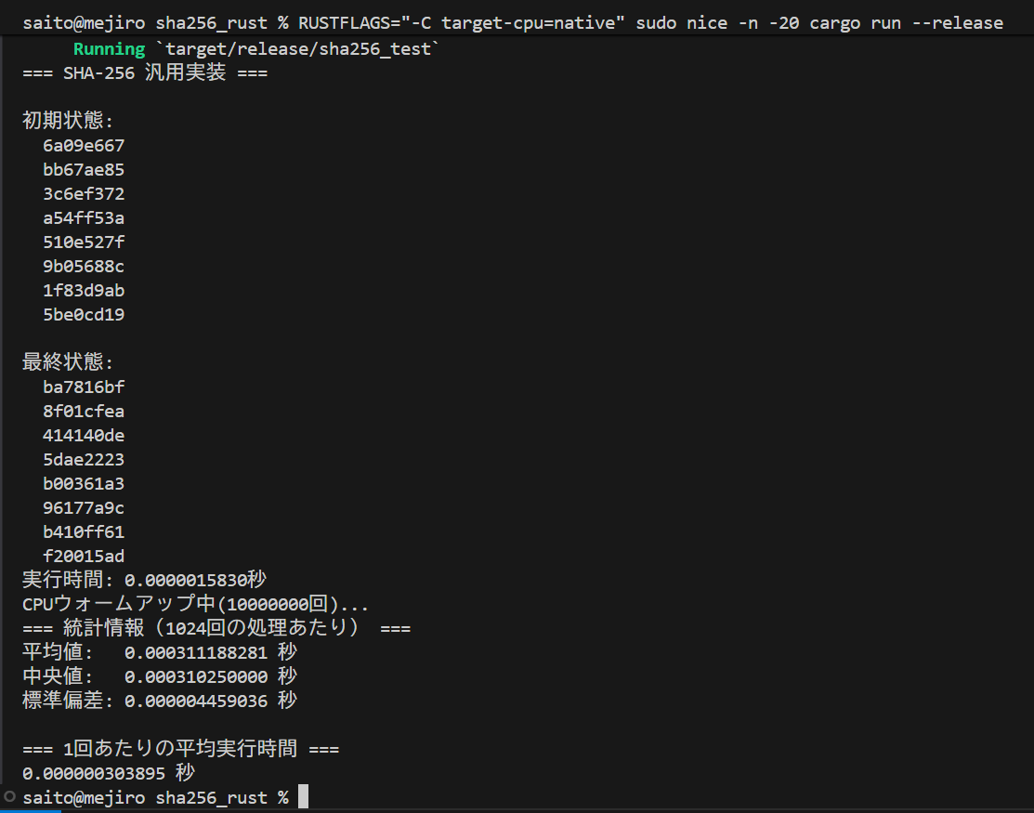
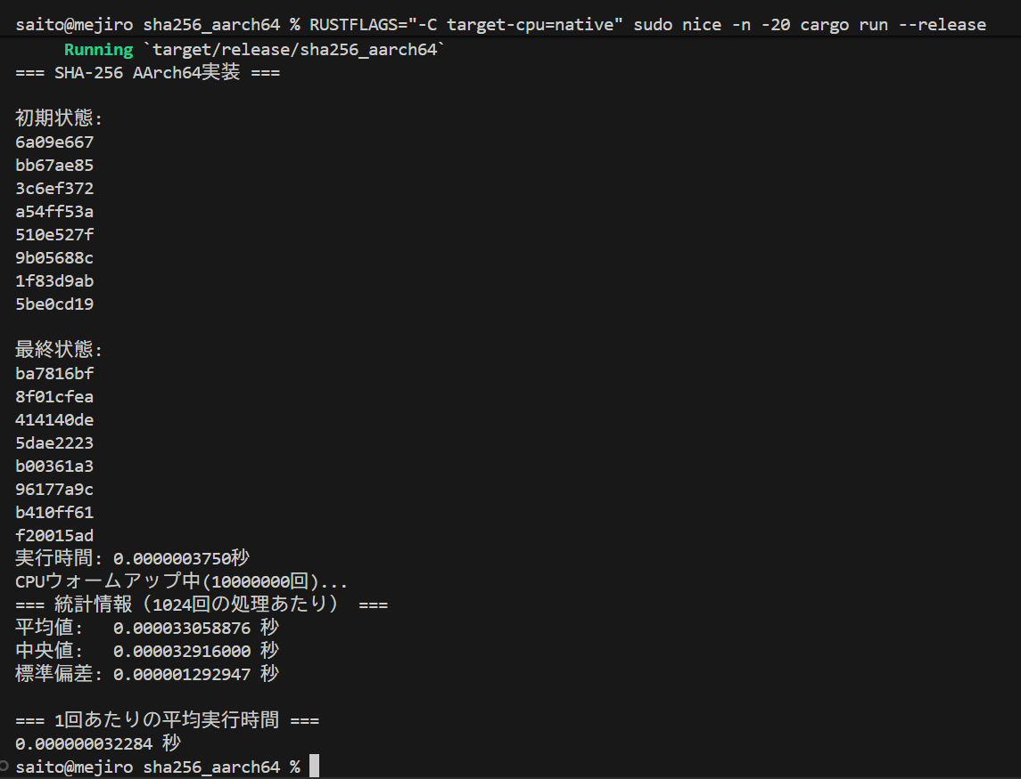

SHA-256(汎用実装） | SHA-256(AArch64実装）

